项目组织架构
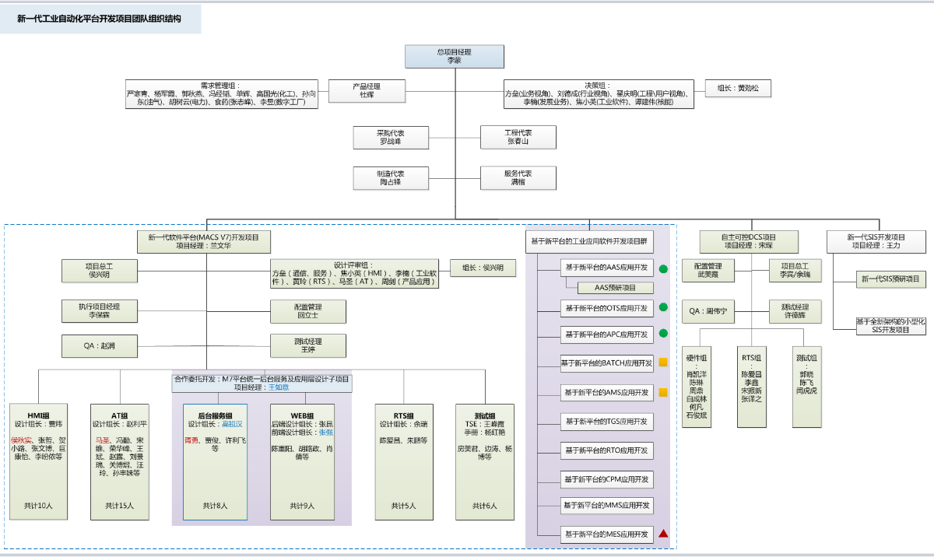

No. | 岗位 | 姓名 | 工作任务 | 人员介入时间
1 | 产品经理 | 杜辉 | 1.负责组织产品线相关工作，为产品线成败负责。 2.提供研发项目任务书，并对项目最后成果进行验收。 3.依据配置项清单参与相关的评审及批准。 | 2020.1~2021.07
2 | 项目经理 | 兰文华 | 1. 负责项目整体计划、进度、成本、质量的把控，对项目成败负责。 2.项目对外交互事项的推动和协调。 3.项目重大事项的决策； 4.项目日常管理工作纠偏； 5.项目交付成果的管控； | 2020.1~2021.07
 | 项目总工 | 侯兴明 | 1.负责M7系统整体架构的设计； 2.负责M7系统关键技术点和核心技术的指导和决策。 3.负责M7系统用户需求和系统需求的决策； 4.负责系统设计和开发的过程质量 | 2020.1~2021.07
 | 项目执行经理 | 李保霖 | 1.负责项目的计划、执行、监控和协调、收尾，对项目成败负责。 2.负责项目的日常管理工作，包括对质量、进度和成本等进行日常管理。 3.负责组织项目最后成果的验收。 | 2020.1~2021.07
3 | 项目QA | 赵润 | 负责项目质量保证计划、产品质量总结报告的拟制，负责评审产品和过程规范化管理，提供评审和审计结果；依据配置项清单参与相关的评审；追踪不符合问题并解决。 | 2020.4~2021.07
4 | 配置管理 | 回立士 | 负责配置管理计划、基线建立清单、配置管理总结报告的拟制，依据配置项清单参与相关的评审，负责项目的配置管理，负责维护配置管理基础设施和环境。 | 2020.4~2021.07
5 | 测试经理 | 王婷 | 负责测试计划、测试总结报告的拟制；负责测试管理，对测试结果负责；依据配置项清单参与相关的评审； | 2020.4~2021.07
6 | 设计评审组长 | 侯兴明 | 负责M7系统开发过程中所有关键技术、创新技术点、以及核心设计的评审和决策； | 2020.1~2021.07
7 | HMI组长 | 贾炜 | 负责HMI子系统在需求、设计、编码、测试过程中的关键技术点，或者疑难复杂问题等的方向指导、纠偏，以及交付质量的把控。 | 2020.1~2021.07
8 | AT组长 | 赵利平 | 负责HMI子系统在需求、设计、编码、测试过程中的关键技术点，或者疑难复杂问题等的方向指导、纠偏，以及交付质量的把控。 | 2020.1~2021.07
9 | 后台服务组长 | 高祖汉 | 负责HMI子系统在需求、设计、编码、测试过程中的关键技术点，或者疑难复杂问题等的方向指导、纠偏，以及交付质量的把控。 | 2020.1~2021.07
10 | Web组长 | 张昆、张强 | 分别负责web子系统前端和后端，在需求、设计、编码、测试过程中的关键技术点，或者疑难复杂问题等的方向指导、纠偏，以及交付质量的把控。 | 2020.1~2021.07
11 | RTS组长 | 余瑞 | 负责M7系统跟控制器交互部分关键技术点，或者疑难复杂问题等的方向指导、纠偏，以及交付质量的把控。 | 2020.1~2021.07
12 | 测试组长 | 王峰霞 | 负责测试计划、测试总结报告的拟制；负责测试管理，对测试结果负责；依据配置项清单参与相关的评审； | 2020.7~2021.07
13 | 其他

迭代开发总体计划
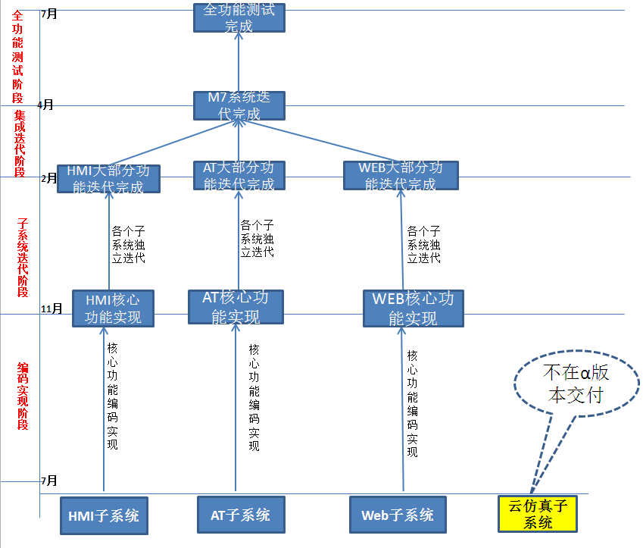
 | 研发阶段 | 主要工作内容 | 目标 | 迭代次数 | 迭代周期 | 持续时间
阶段计划 | 编码实现阶段 | 各个子系统框架搭建，核心功能的编码实现。K-CU12联调功能优先实现 | 各个子系统的核心功能开发完成，K-CU12联调功能完成。 |  |  | 7月-11月（5个月）
 | 子系统迭代阶段 | 概设、编码、测试、回顾 | 各个子系统的大部分功能迭代完成 | 3-4轮迭代 | 最长不超过3周 | 12月-1月（2个月）
 | 集成迭代阶段 | M7全系统的迭代测试和部分增量开发 | 所有功能开发完成，M7系统稳定 | 2-3轮迭代 | 最长不超过3周 | 2月-3月（2个月）

HMI编码实现阶段计划
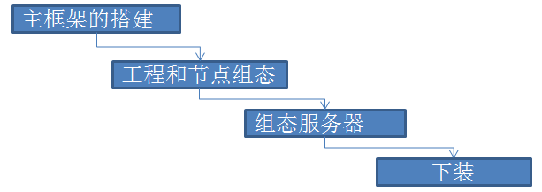
HMI功能优先级列表 |  |  |  |  |  |  | 关键路径
 | 核心功能实现阶段1130 |  | 子系统迭代阶段130 |  | 系统集成迭代阶段330
 | 功能点 | 优先级 | 功能点 | 优先级 | 功能点 | 优先级
工程总控 | 工程组态 | 1 | 数采 |  | 操作组态
 | 用户组态 | 2 | 多语言 |  | 数据库导入导出
 | 区域 | 2 | 报表 |  | 报警分组
 | 多语言 | 2 | 单位 |  | 报警分类
 | 自定义功能块 | 2 | 工程备份 |  | 版本管理服务器
 | 模板组态 | 2 | 校时 |  | 域间引用表
 | 下装 | 1 | 工程链接管理 |  | 交换机参数组态
 | 节点组态 | 1 |  |  | 网络设备组态
 | 任务组态 | 2
 | 趋势组态 | 2
 | 协同组态（组态服务器） | 1
 | 事件组态 | 2
 | 远程运维 | 2
 | 通信链路 | 2
 | 通信组 | 2

图形组态 | 所有图元编辑功能 | 1 | 符号属性 |  | 视频显示
 | 基本控件（趋势、报警、日志、编辑框、文本框、复选、下拉） | 2 | 符号库 |  | 选点
 | js的IDE支持可编辑 | 1 | 其他控件（表格，树、列表）
 | 动态特性的定义 | 2 | 填充，闪烁、移动、旋转、隐藏、置位
 | 文字、变色特性 | 2
 | 切换底图、弹出窗口 | 2
 | 开关量模拟量写值（写值） | 2

操作站 | 操作员站框架搭建（多屏、多域） | 1 | 参数成组、总貌、控制分组
 | 页眉插件化 | 1
 | 流程图 | 2
 | 报警 | 2 | xy趋势、矢量图
 | 趋势 | 2 | 报表
 | 日志 | 2 | 事件
 | 多屏 | 2
 | 操作面板（点详细面板） | 2
 | 数据接口（操作员站和各个服务的数据接口） | 2
 | 点对点通讯 | 1

核心功能实现阶段 | 第一阶段 | 各个子系统的框架搭建完成，能够进行基本工程组态 |  |  |  | 2020-08-30
 | 第二阶段 | 各个子系统关键路径上的核心功能实现 |  |  |  | 2020-10-30
 | 第三阶段 | 各个子系统的其他核心功能实现，可下装、在线监视、调试。 |  |  |  | 2020-11-30

AT编码实现阶段计划
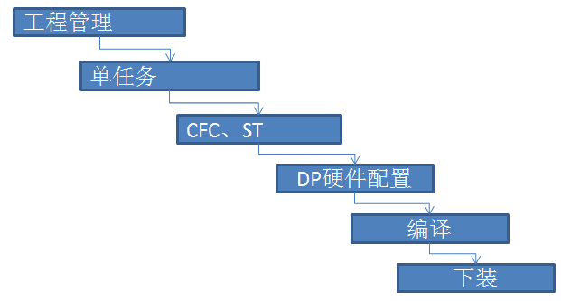
AT功能优先级列表 |  |  |  |  |  |  | 关键路径
 | 核心功能实现阶段 |  | 子系统迭代阶段 |  | 系统集成迭代阶段
 | 功能点 | 优先级 | 功能点 | 优先级 | 功能点 | 优先级
AT | 工程管理（新建、打开） | 1 | 多任务 | 2 | 第三方C导入导出 | 3
 | POU管理 | 1 | 单点 | 2 | 第三方c运算 | 3
 | 任务管理 | 1 | PowerLink协议 | 2 | 点面板 | 3
 | CFC | 1 | LD | 2 | 点详细 | 3
 | ST | 1 | SFC | 2 |  | 3
 | DP | 1 | 模板组态 | 2 |  | 3
 | 硬件配置组态 | 1 | 库 | 2
 | 变量组态 | 1 | 变量调试 | 2
 | 下装 | 1
 | 在线 | 1
 | 编译 | 1
 | K-CU12联调 | 1

核心功能实现阶段 | 第一阶段 | 各个子系统的框架搭建完成，能够进行基本工程组态 |  |  |  | 2020-08-30
 | 第二阶段 | 各个子系统关键路径上的核心功能实现 |  |  |  | 2020-10-30
 | 第三阶段 | 各个子系统的其他核心功能实现，可下装、在线监视、调试。 |  |  |  | 2020-11-30

